Estados y Tareas
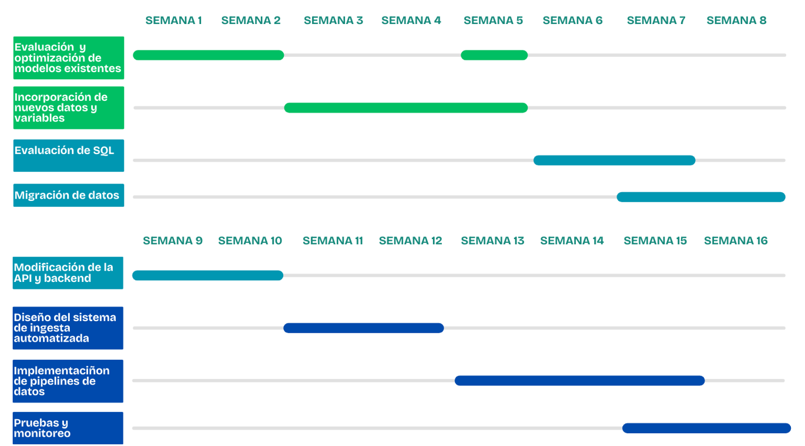
Tarea | Estado | Fecha de inicio | Fecha de finalización | Tipo
Evaluación y Optimización de Modelos Existentes | Completado | 2025-02-10 | 2025-02-18 | Hito
Incorporación de Nuevas Variables | Completado | 2025-02-19 | 2025-02-28 | Hito
Evaluación de SQL | Completado | 2025-03-01 | 2025-03-14 | Hito
Migración de Datos a SQL | En curso | 2025-03-15 | 2025-03-31 | Hito
Adaptación de la API y Backend | No iniciada | 2025-04-01 | 2025-04-15 | Hito
Diseño del Sistema de Ingesta Automatizada | No iniciada | 2025-04-16 | 2025-04-30 | Hito
Implementación de Pipelines de Datos | No iniciada | 2025-05-01 | 2025-05-20 | Hito
Pruebas y Monitoreo | No iniciada | 2025-05-21 | 2025-05-31 | Hito

